Sheet1
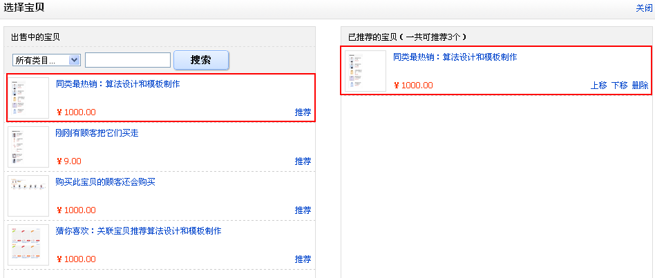
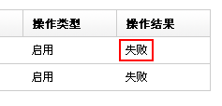
问题描述 | 优先级 | 状态 | deadline | 跟进人
人工选择宝贝时，搜索不要对大小写敏感 | P1 | open | 2011-07-10 | 傻鱼
优化推荐算法，每周更新一次，具体规则请见批注 | P1 | open | 2011-08-06 | 文广
操作失败，需要mouseover时提示失败原因 | P2 | open | 2011-07-10 | 傻鱼
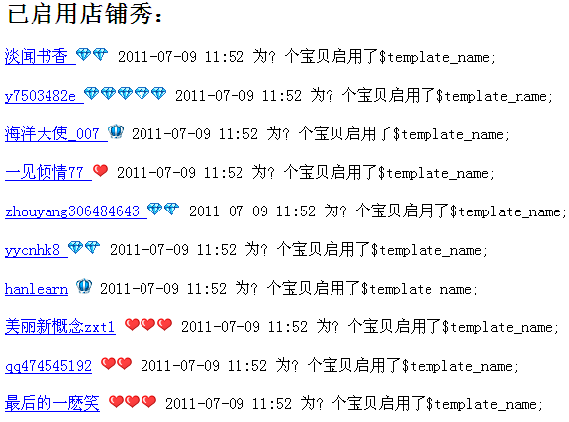
在应用里增加“已启用店铺秀”动态刷新列表，刺激用户启用淘金宝 | P2 | open | 2011-07-10 | 李杰
点击“启用”或“禁用”后，提示窗口出来非常慢 | P2 | open | 2011-07-10 | 傻鱼
历史操作详情页面缺少分页 | P3 | open |  | 傻鱼
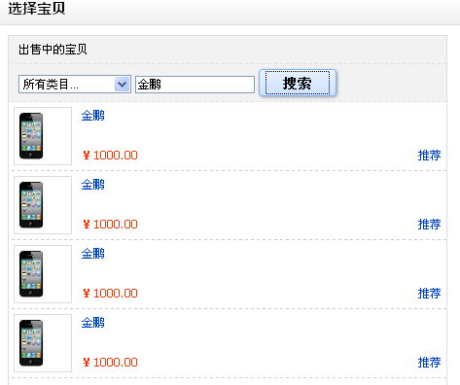
为何同一个宝贝里能插入3个猜你喜欢（最多两个模板啊） http://item.taobao.com/item.htm?id=9983910233 | P3 | open |  | 文广
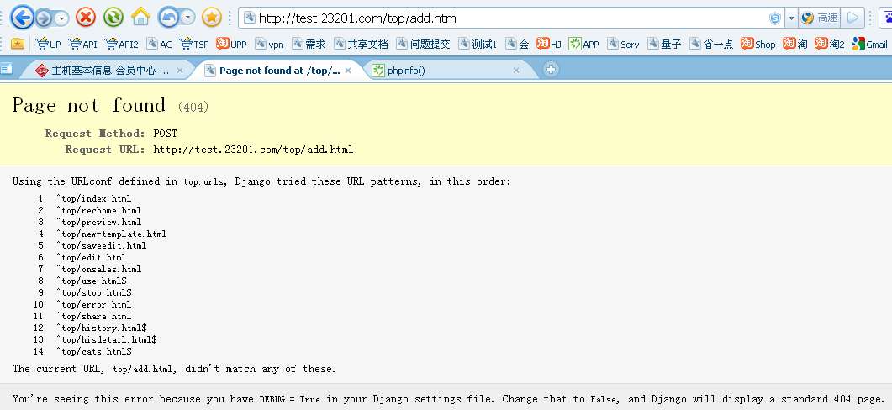
首页和意见建议反馈 width 和 其他页面不一致，页面切换时老是在抖动 | P3 | open |  | 傻鱼
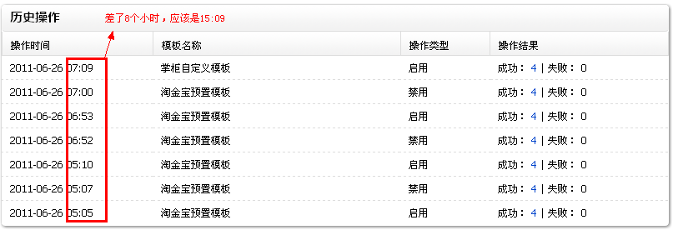
http://item.taobao.com/item.htm?id=8817616602 http://item.taobao.com/item.htm?id=10059175489 | P3 | open |  | 傻鱼
存在重复问题，我如果推荐了一个宝贝到右侧了，但重新加载下搜索，这个宝贝依然会在左侧出现 | P3 | open |  | 傻鱼
新建模板时，点“保存并预览”经常出错 | P1 | hold |  | 傻鱼
404页面优化 | P2 | hold |  | 文广

